Sheet1
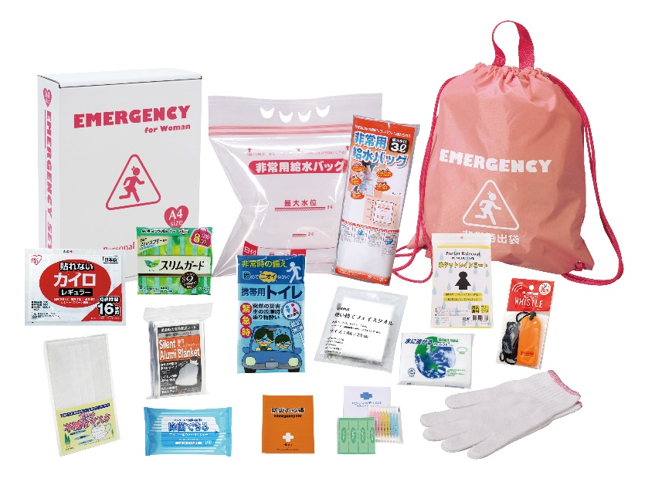
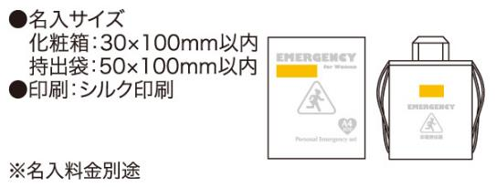
提 案 書

女性防災15点セット LD-30 |  | 参考上代 | ¥3,000 | 販売価格
 |  | （税別） |  | （税別）
【JAN】 | 4562121888982
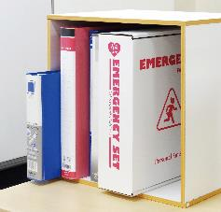
 |  |  | 【商品番号】 LD30-65 【本体サイズ】 非常用持出袋約340×400ｍｍ 【パッケージサイズ】 240×85×310mm・750g 【個装形態】 化粧箱入 【入数】 10 【セット内容】 非常用持出袋・防災の心得・ホイッスル・カイロ・レインコート・携帯用トイレ1P・軍手・生理用ナプキン（8枚入）・静音アルミブランケット・使い捨てフェイスタオル・綿棒&バンソウコウ・マスク・給水袋3L・除菌アルコールウェットティッシュ・水に流せるペーパー 【商品説明】 女性ならではの必需品を揃えた女性を意識したカラーの持出袋が特徴の非常持出セット 【備考】 一部色・柄・商品が変更になる場合があります。ご了承ください。 【生産国】 中国・日本・タイ

